3pivot_VC
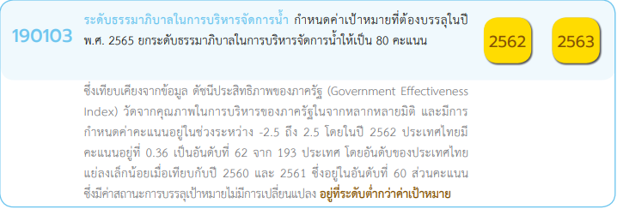
Count of ชื่อโครงการ / การดำเนินงาน | ปีงบประมาณ
Row Labels | 2562 | 2563 | 2564 | 2565 | Grand Total
190103V01 |  |  | 5 | 9 | 14
190103F0101 |  |  | 2 | 3 | 5
190103F0102 |  |  | 1 | 1 | 2
190103F0103 |  |  |  | 2 | 2
190103F0104 |  |  | 1 |  | 1
190103F0105 |  |  | 1 | 3 | 4
190103V02 |  |  |  | 9 | 9
190103F0201 |  |  |  | 7 | 7
190103F0202 |  |  |  | 2 | 2
190103V03 |  |  |  | 30 | 30
190103F0302 |  |  |  | 7 | 7
190103F0304 |  |  |  | 7 | 7
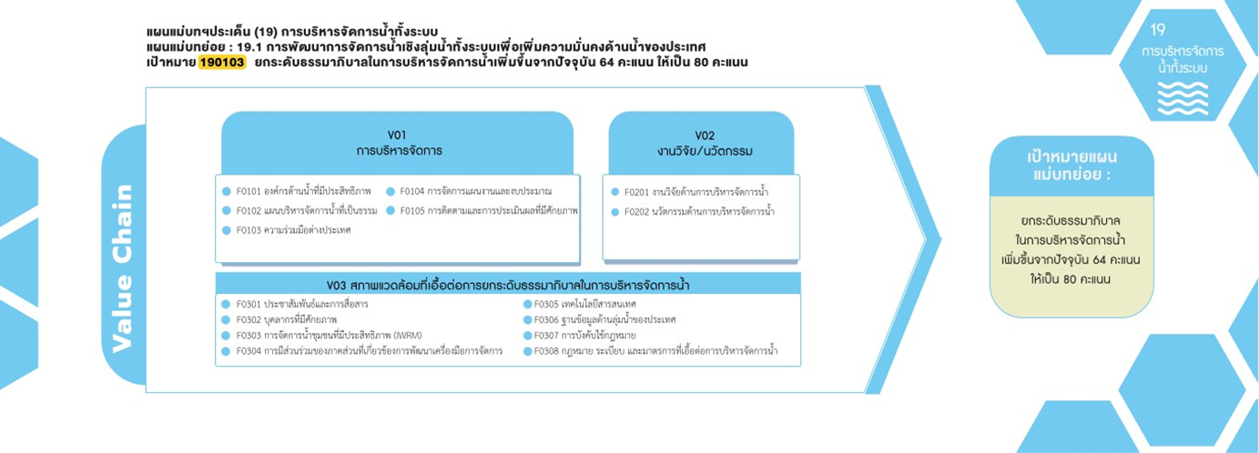
190103F0305 |  |  |  | 3 | 3
190103F0306 |  |  |  | 2 | 2
190103F0307 |  |  |  | 5 | 5
190103F0308 |  |  |  | 6 | 6
(blank) | 1 | 12 | 8 |  | 21
(blank) | 1 | 12 | 8 |  | 21
Grand Total | 1 | 12 | 13 | 48 | 74

5 โครงการ
1 โครงการ
7 โครงการ
2 โครงการ
2 โครงการ
4 โครงการ
2 โครงการ

0 โครงการ
3 โครงการ
7 โครงการ
2 โครงการ
0 โครงการ
5 โครงการ
7 โครงการ
6 โครงการ

